مبین
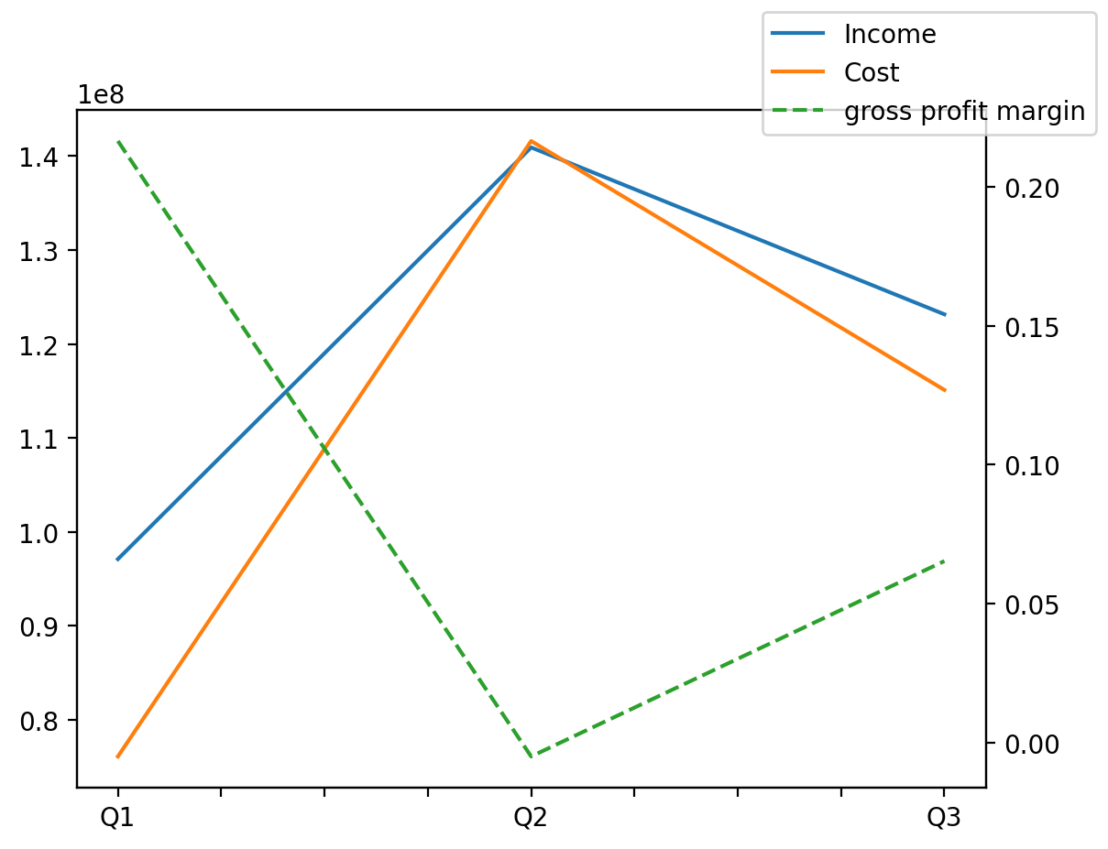
140214011401 | Q1 | Q2 | Q3 | Y | Q4 | Q2 / Q1 | Q3 / Q2
درآمد های عملیاتی | 97093552 | 140924097 | 123157406 |  |  | 0.45142590931 | -0.12607276809
بهای تمام شده | -76082339 | -141608600 | -115105360 |  |  | 0.86125455475 | -0.18715840705
سود(زیان)ناخالص | 21011213 | -684503 | 8052046 |  |  | -1.0325779859 | -12.763346545
هزینه های عمومی اداری فروش | -847352 | -850113 | -906856 |  |  | 0.0032583861252 | 0.066747597084
سود(زیان)عملیاتی | 20165043 | -1533229 | 7146378 |  |  | -1.076034006 | -5.6609984549
سایر درآمدهای غیر عملیاتی | 698279 | 756821 | 641332 |  |  | 0.083837549174 | -0.15259750985
سود(زیان)خالص | 20863322 | -776408 | 7787710 |  |  | -1.0372140161 | -11.030435029
مواد مستقیم مصرفی | 67933941 | 134372066 | 107029497 |  |  | 0.9779813157 | -0.20348402621
سربارتوليد | 7302905 | 6205907 | 7342835 |  |  | -0.15021392172 | 0.18320094065

